상품제안서
HM-5000 | 상품코드: S03718

 |  |  |  |  |  |  | 02-713-8555 | www.synergygift.co.kr
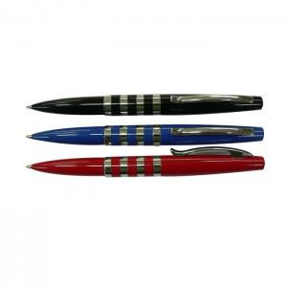 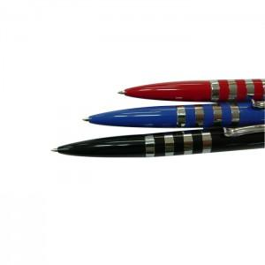 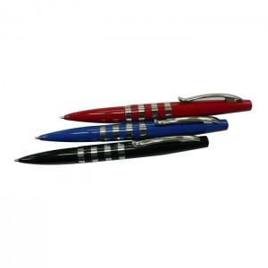

【상세/제작정보】 | 500개이하는 10,000원의 인쇄비가 추가됩니다.(실크인쇄) 케이스는 별도입니다

【인쇄/포장옵션】 | 실크 / OPP(비닐)

【공급단가】 | 수량 | 500~ | 1,000~ | 2,000~ | 3,000~ | 5,000~
*VAT별도 | 단가 | 1,620원 | 1,560원 | 1,500원 | 1,440원 | 1,400원

【상품 URL】 | https://www.synergygift.co.kr:443/src/goods_detail.php?gdno=13402

